Förklaring
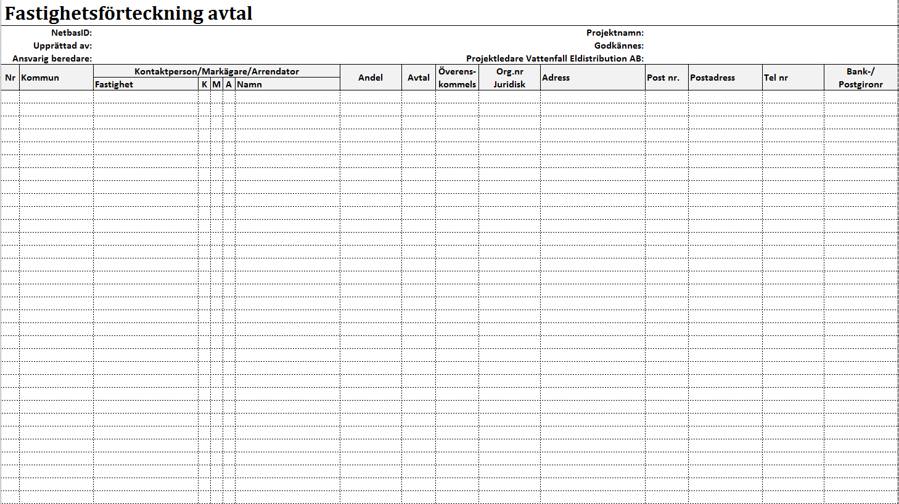
Ange aktuellt NETBAS ID
Ange namn på den som gjort förteckningen
Ange ansvarig beredare
Ange aktuellt Projektnamn
Rad för godkännande av förteckningen
Ange ansvarig projektledare

Automatisk numrering

Om kommun anges endast en gång per berörd fastighet kommer numreringen visa antal berörda fastigheter istället för antal poster i listan.

Cellerna/raderna kan formateras så att det t.ex. blir möjligt att ange en färg på en fastighet som dyker upp flera gånger eller en markägare som äger flera fastigheter i samma projekt.

